Worksheet
Numero de problemas de las Organizaciones
problemas representacion | problemas organizaciones | problemas administrativos | problemas productivos
0 | 0 | 0 | 2

cuadro estadistico
 |  |  |  | grafica
 |  |  |  | 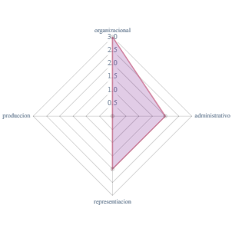

Numero de organizaciones por departamento
La Paz | Oruro | Potosi | Cochabamba | Chuquisaca | Tarija | Pando | Beni | Santa Cruz
44 | 3 | 2 | 12 | 1 | 4 | 1 | 3 | 5

cuadro estadistico
 |  |  |  | grafica
 |  |  |  | 